Estadísticas
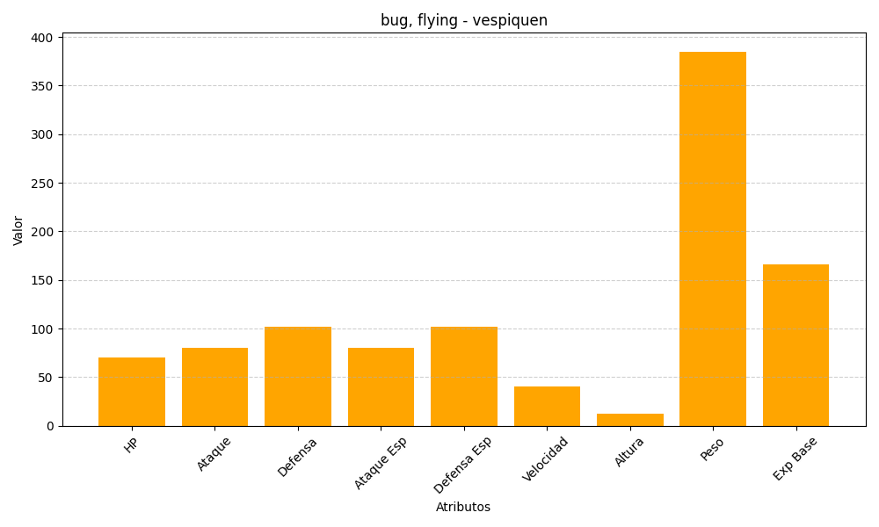
ID | Nombre | Tipo | HP | Ataque | Defensa | Ataque Especial | Defensa Especial | Velocidad | Altura | Peso | Experiencia Base
416 | vespiquen | bug, flying | 70 | 80 | 102 | 80 | 102 | 40 | 12 | 385 | 166

